合格证
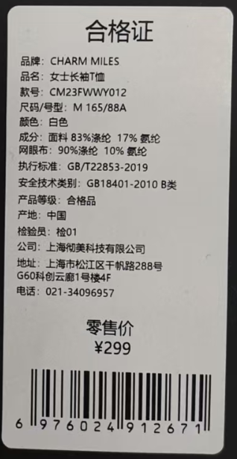
款式 | 品牌 | 品名 | 款号 | 尺码/号型 | 尺码 | 号型 | 颜色 | 成分 | 执行标准 | 安全技术类别 | 零售价 | 条形码 | 数量 | 订单数量 | 单耗 | 损耗
1 | CHARM MILES | 金属尼龙伞兵工装长裤 | CMTW51011 | S 160/68A | S | S 160/68A | 电光黑 | 100% 锦纶 | FZ/T 81007-2022 | GB18401-2010B类 | ￥539.00 | 6976024919632 | 65 | 1 | 1 | 6% | 1.06
 | CHARM MILES | 金属尼龙伞兵工装长裤 | CMTW51011 | M 165/72A | M | M 165/72A | 电光黑 | 100% 锦纶 | FZ/T 81007-2022 | GB18401-2010B类 | ￥539.00 | 6976024919649 | 130
 | CHARM MILES | 金属尼龙伞兵工装长裤 | CMTW51011 | L 170/76A | L | L 170/76A | 电光黑 | 100% 锦纶 | FZ/T 81007-2022 | GB18401-2010B类 | ￥539.00 | 6976024919656 | 130
 | CHARM MILES | 金属尼龙伞兵工装长裤 | CMTW51011 | S 160/68A | S | S 160/68A | 水泥灰 | 100% 锦纶 | FZ/T 81007-2022 | GB18401-2010B类 | ￥539.00 | 6976024919687 | 110
 | CHARM MILES | 金属尼龙伞兵工装长裤 | CMTW51011 | M 165/72A | M | M 165/72A | 水泥灰 | 100% 锦纶 | FZ/T 81007-2022 | GB18401-2010B类 | ￥539.00 | 6976024919670 | 220
 | CHARM MILES | 金属尼龙伞兵工装长裤 | CMTW51011 | L 170/76A | L | L 170/76A | 水泥灰 | 100% 锦纶 | FZ/T 81007-2022 | GB18401-2010B类 | ￥539.00 | 6976024919663 | 220
 | CHARM MILES | 金属尼龙伞兵工装长裤 | CMTW51011 | S 160/68A | S | S 160/68A | 金色 | 100% 锦纶 | FZ/T 81007-2022 | GB18401-2010B类 | ￥539.00 | 6976024919694 | 170
 | CHARM MILES | 金属尼龙伞兵工装长裤 | CMTW51011 | M 165/72A | M | M 165/72A | 金色 | 100% 锦纶 | FZ/T 81007-2022 | GB18401-2010B类 | ￥539.00 | 6976024919700 | 170
 | CHARM MILES | 金属尼龙伞兵工装长裤 | CMTW51011 | L 170/76A | L | L 170/76A | 金色 | 100% 锦纶 | FZ/T 81007-2022 | GB18401-2010B类 | ￥539.00 | 6976024919717 | 170
2 | CHARM MILES | 金属尼龙休闲短裤 | CMTW51019 | S 160/68A | S | S 160/68A | 电光黑 | 100% 锦纶 | FZ/T 81007-2022 | GB18401-2010B类 | ￥269.00 | 6976024919724 | 85
 | CHARM MILES | 金属尼龙休闲短裤 | CMTW51019 | M 165/72A | M | M 165/72A | 电光黑 | 100% 锦纶 | FZ/T 81007-2022 | GB18401-2010B类 | ￥269.00 | 6976024919731 | 130
 | CHARM MILES | 金属尼龙休闲短裤 | CMTW51019 | L 170/76A | L | L 170/76A | 电光黑 | 100% 锦纶 | FZ/T 81007-2022 | GB18401-2010B类 | ￥269.00 | 6976024919748 | 130
 | CHARM MILES | 金属尼龙休闲短裤 | CMTW51019 | XL 175/80A | XL | XL 175/80A | 电光黑 | 100% 锦纶 | FZ/T 81007-2022 | GB18401-2010B类 | ￥269.00 | 6976024919755 | 85
 | CHARM MILES | 金属尼龙休闲短裤 | CMTW51019 | S 160/68A | S | S 160/68A | 水泥灰 | 100% 锦纶 | FZ/T 81007-2022 | GB18401-2010B类 | ￥269.00 | 6976024919793 | 110
 | CHARM MILES | 金属尼龙休闲短裤 | CMTW51019 | M 165/72A | M | M 165/72A | 水泥灰 | 100% 锦纶 | FZ/T 81007-2022 | GB18401-2010B类 | ￥269.00 | 6976024919786 | 165
 | CHARM MILES | 金属尼龙休闲短裤 | CMTW51019 | L 170/76A | L | L 170/76A | 水泥灰 | 100% 锦纶 | FZ/T 81007-2022 | GB18401-2010B类 | ￥269.00 | 6976024919779 | 165
 | CHARM MILES | 金属尼龙休闲短裤 | CMTW51019 | XL 175/80A | XL | XL 175/80A | 水泥灰 | 100% 锦纶 | FZ/T 81007-2022 | GB18401-2010B类 | ￥269.00 | 6976024919762 | 110
 | CHARM MILES | 金属尼龙休闲短裤 | CMTW51019 | S 160/68A | S | S 160/68A | 布朗棕 | 100% 锦纶 | FZ/T 81007-2022 | GB18401-2010B类 | ￥269.00 | 6976024919809 | 65
 | CHARM MILES | 金属尼龙休闲短裤 | CMTW51019 | M 165/72A | M | M 165/72A | 布朗棕 | 100% 锦纶 | FZ/T 81007-2022 | GB18401-2010B类 | ￥269.00 | 6976024919816 | 100
 | CHARM MILES | 金属尼龙休闲短裤 | CMTW51019 | L 170/76A | L | L 170/76A | 布朗棕 | 100% 锦纶 | FZ/T 81007-2022 | GB18401-2010B类 | ￥269.00 | 6976024919823 | 100
 | CHARM MILES | 金属尼龙休闲短裤 | CMTW51019 | XL 175/80A | XL | XL 175/80A | 布朗棕 | 100% 锦纶 | FZ/T 81007-2022 | GB18401-2010B类 | ￥269.00 | 6976024919830 | 70

三合一洗标
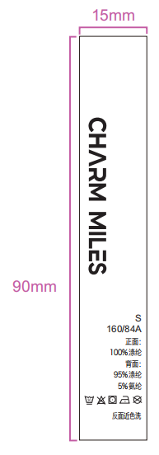
说明：黄色底红色字部分，为三合一可撕标，必填写内容；
款式 | 品牌 | 品名 | 款号 | 尺码/号型 | 尺码 | 成分 | 洗涤方式（图标） | 洗涤方式 | 图示（排版对照图） | 数量 | 订单数量 | 单耗 | 损耗
1 | CHARM MILES | 金属尼龙伞兵工装长裤 | CMTW51011 | S 160/68A | S | 100% 锦纶 |  | 反面近色洗 |  |  |  | 1 | 6% | 0
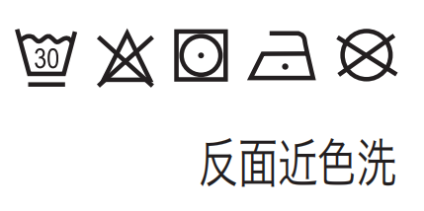
 | CHARM MILES | 金属尼龙伞兵工装长裤 | CMTW51011 | M 165/72A | M | 100% 锦纶 |  | 反面近色洗
 | CHARM MILES | 金属尼龙伞兵工装长裤 | CMTW51011 | L 170/76A | L | 100% 锦纶 |  | 反面近色洗
 | CHARM MILES | 金属尼龙伞兵工装长裤 | CMTW51011 | S 160/68A | S | 100% 锦纶 |  | 反面近色洗
 | CHARM MILES | 金属尼龙伞兵工装长裤 | CMTW51011 | M 165/72A | M | 100% 锦纶 |  | 反面近色洗
 | CHARM MILES | 金属尼龙伞兵工装长裤 | CMTW51011 | L 170/76A | L | 100% 锦纶 |  | 反面近色洗
 | CHARM MILES | 金属尼龙伞兵工装长裤 | CMTW51011 | S 160/68A | S | 100% 锦纶 |  | 反面近色洗
 | CHARM MILES | 金属尼龙伞兵工装长裤 | CMTW51011 | M 165/72A | M | 100% 锦纶 |  | 反面近色洗
 | CHARM MILES | 金属尼龙伞兵工装长裤 | CMTW51011 | L 170/76A | L | 100% 锦纶 |  | 反面近色洗
2 | CHARM MILES | 金属尼龙休闲短裤 | CMTW51019 | S 160/68A | S | 100% 锦纶 |  | 反面近色洗
 | CHARM MILES | 金属尼龙休闲短裤 | CMTW51019 | M 165/72A | M | 100% 锦纶 |  | 反面近色洗
 | CHARM MILES | 金属尼龙休闲短裤 | CMTW51019 | L 170/76A | L | 100% 锦纶 |  | 反面近色洗
 | CHARM MILES | 金属尼龙休闲短裤 | CMTW51019 | XL 175/80A | XL | 100% 锦纶 |  | 反面近色洗
 | CHARM MILES | 金属尼龙休闲短裤 | CMTW51019 | S 160/68A | S | 100% 锦纶 |  | 反面近色洗
 | CHARM MILES | 金属尼龙休闲短裤 | CMTW51019 | M 165/72A | M | 100% 锦纶 |  | 反面近色洗
 | CHARM MILES | 金属尼龙休闲短裤 | CMTW51019 | L 170/76A | L | 100% 锦纶 |  | 反面近色洗
 | CHARM MILES | 金属尼龙休闲短裤 | CMTW51019 | XL 175/80A | XL | 100% 锦纶 |  | 反面近色洗
 | CHARM MILES | 金属尼龙休闲短裤 | CMTW51019 | S 160/68A | S | 100% 锦纶 |  | 反面近色洗
 | CHARM MILES | 金属尼龙休闲短裤 | CMTW51019 | M 165/72A | M | 100% 锦纶 |  | 反面近色洗
 | CHARM MILES | 金属尼龙休闲短裤 | CMTW51019 | L 170/76A | L | 100% 锦纶 |  | 反面近色洗
 | CHARM MILES | 金属尼龙休闲短裤 | CMTW51019 | XL 175/80A | XL | 100% 锦纶 |  | 反面近色洗

